商品管理機能
商品管理機能 テスト結果エビデンス
全14件

No | テストID | テスト項目 | 結果 | 実施日 | 実施者 | 確認内容 | スクリーンショット
1 | ITEM-001 | 商品一覧表示 | OK | 2026-08-25 | Claude Code | 商品一覧に初期データ6件を含む商品が表示されることを確認 | 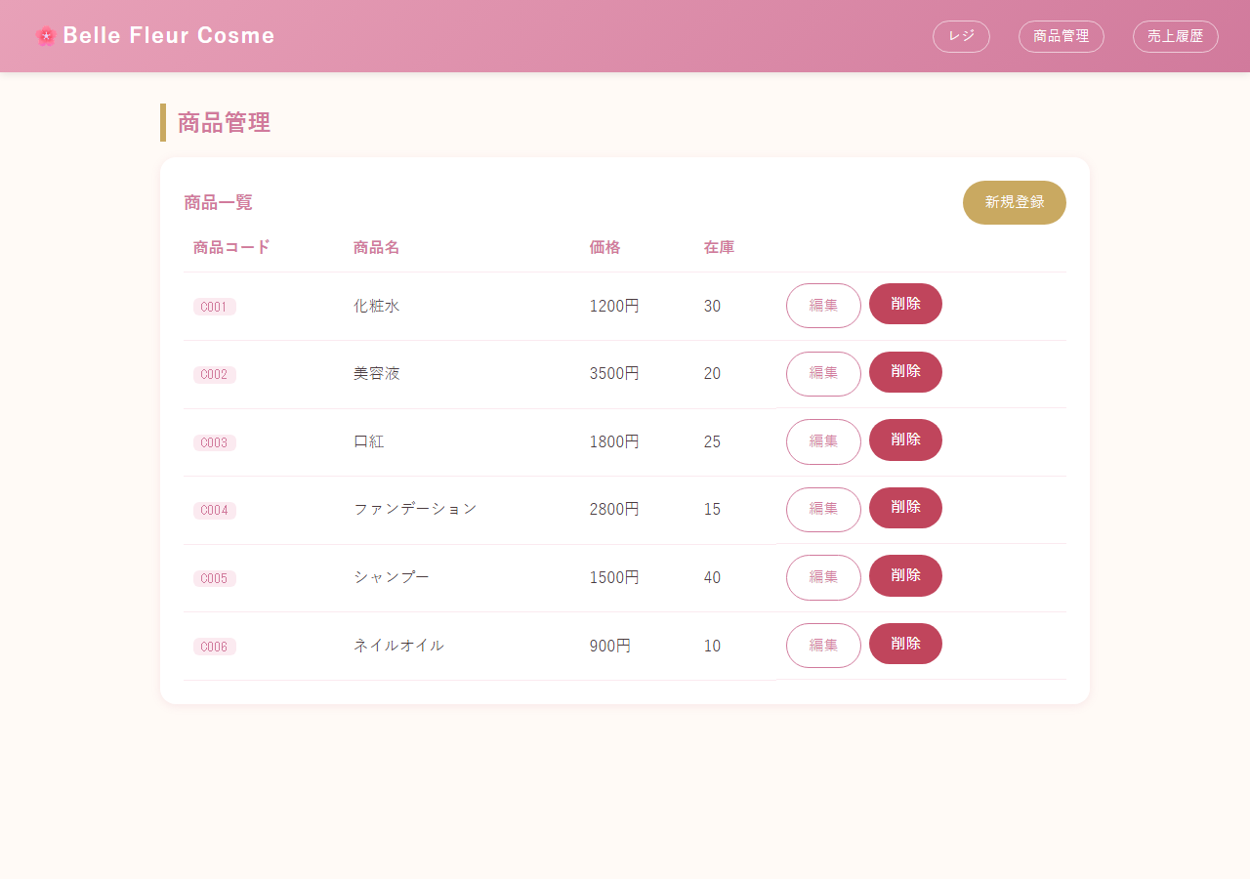
2 | ITEM-002 | 商品新規登録（画面） | OK | 2026-08-25 | Claude Code | 一覧に新規商品C010(リップグロス)が追加されたことを確認 | 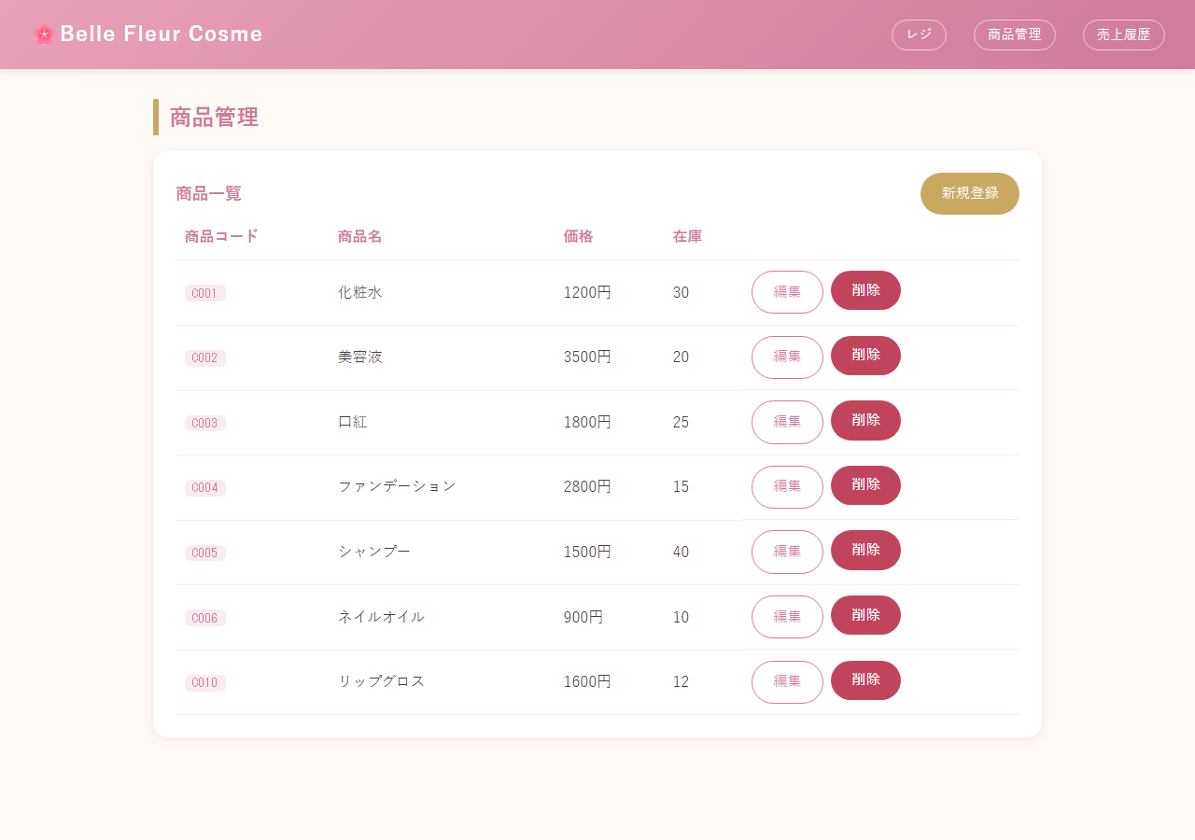
3 | ITEM-003 | 商品編集（画面） | OK | 2026-08-25 | Claude Code | C010の価格が2000円に更新されたことを確認 | 
4 | ITEM-004 | 商品削除（画面） | OK | 2026-08-25 | Claude Code | C010が一覧から削除されたことを確認
5 | ITEM-005 | 商品コード重複登録（画面） | NG | 2026-08-25 | Claude Code | 仕様どおり例外未処理のため500エラー画面となった（既知の未対応事項。プログラム改修は未実施） | 
6 | ITEM-006 | 必須項目未入力（ブラウザ経由） | OK | 2026-08-25 | Claude Code | ブラウザのHTML5必須チェックにより送信がブロックされ、ページ遷移しなかったことを確認 | 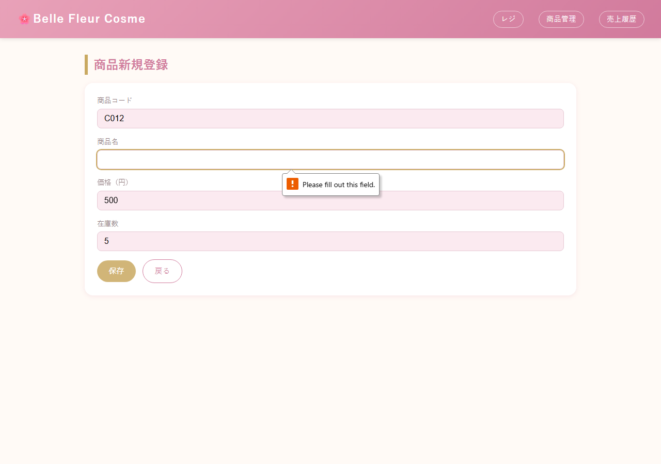
7 | ITEM-007 | 必須項目未入力（サーバー直送） | NG | 2026-08-25 | Claude Code | サーバー側の入力チェックが無く、Bean Validation例外で 500 エラーとなった（既知の未対応事項。プログラム改修は未実施） | 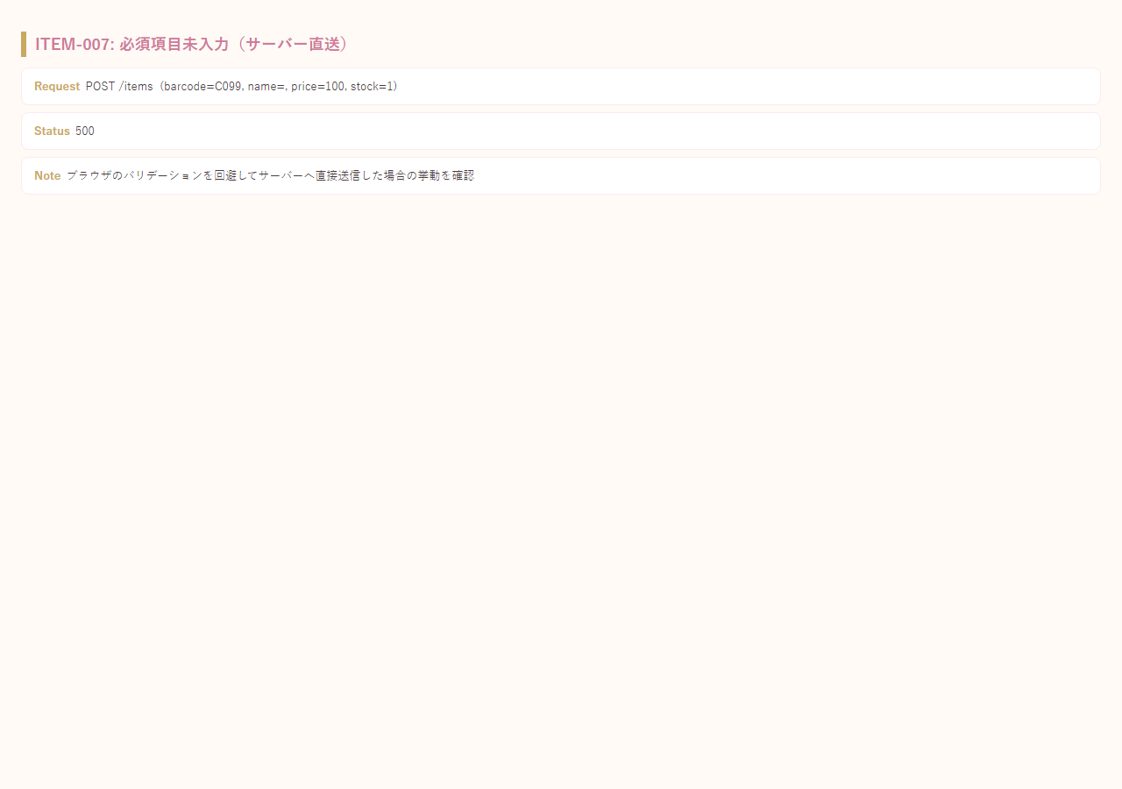
8 | ITEM-008 | 価格・在庫に0を指定 | OK | 2026-08-25 | Claude Code | price=0, stock=0 で登録できることを確認 | 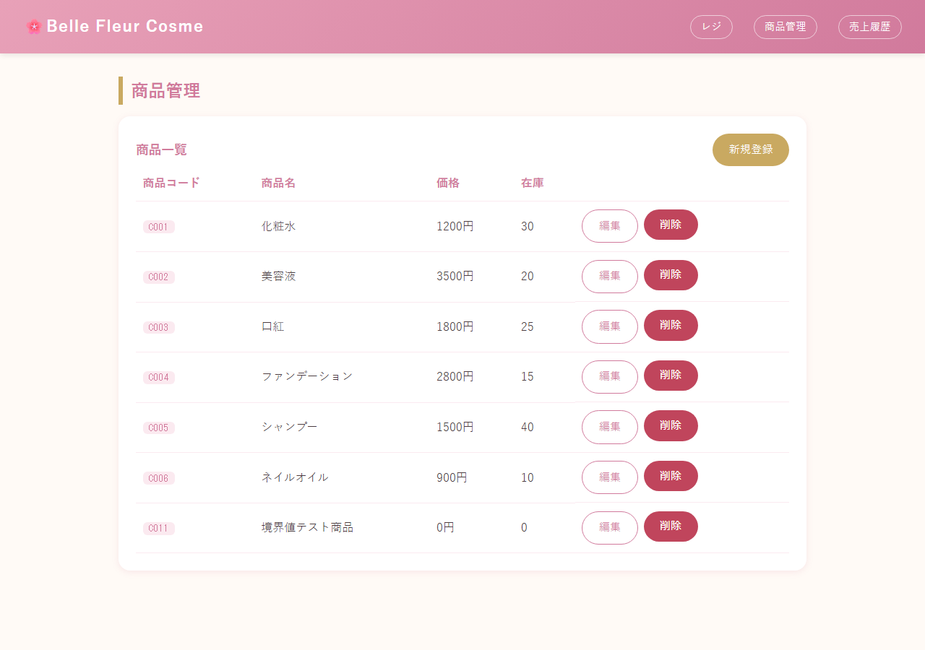
9 | ITEM-009 | 価格に負数を指定（REST API） | OK | 2026-08-25 | Claude Code | @Valid によるバリデーションで400 Bad Requestが返ることを確認 | 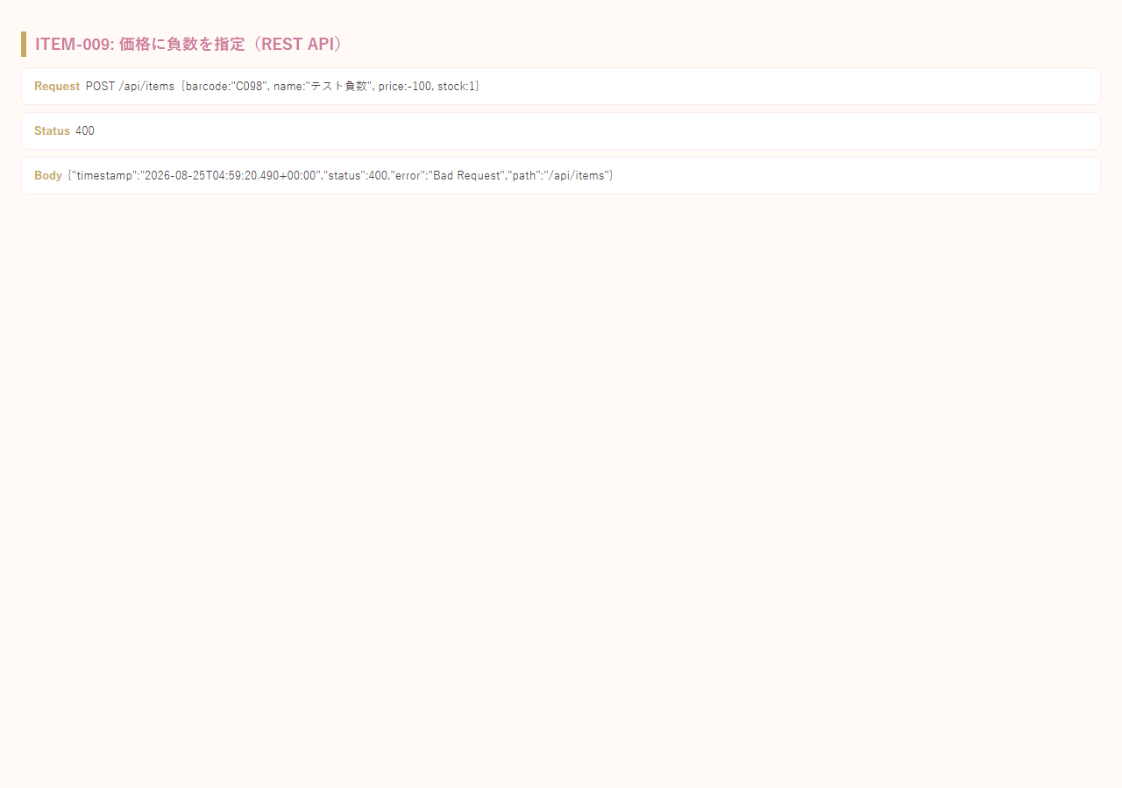
10 | ITEM-010 | REST API：一覧取得 | OK | 2026-08-25 | Claude Code | 200 OK、barcodeを含む7件のJSON配列が返ることを確認 | 
11 | ITEM-011 | REST API：新規登録 | OK | 2026-08-25 | Claude Code | 201 Created、登録内容(id=10)がJSONで返ることを確認 | 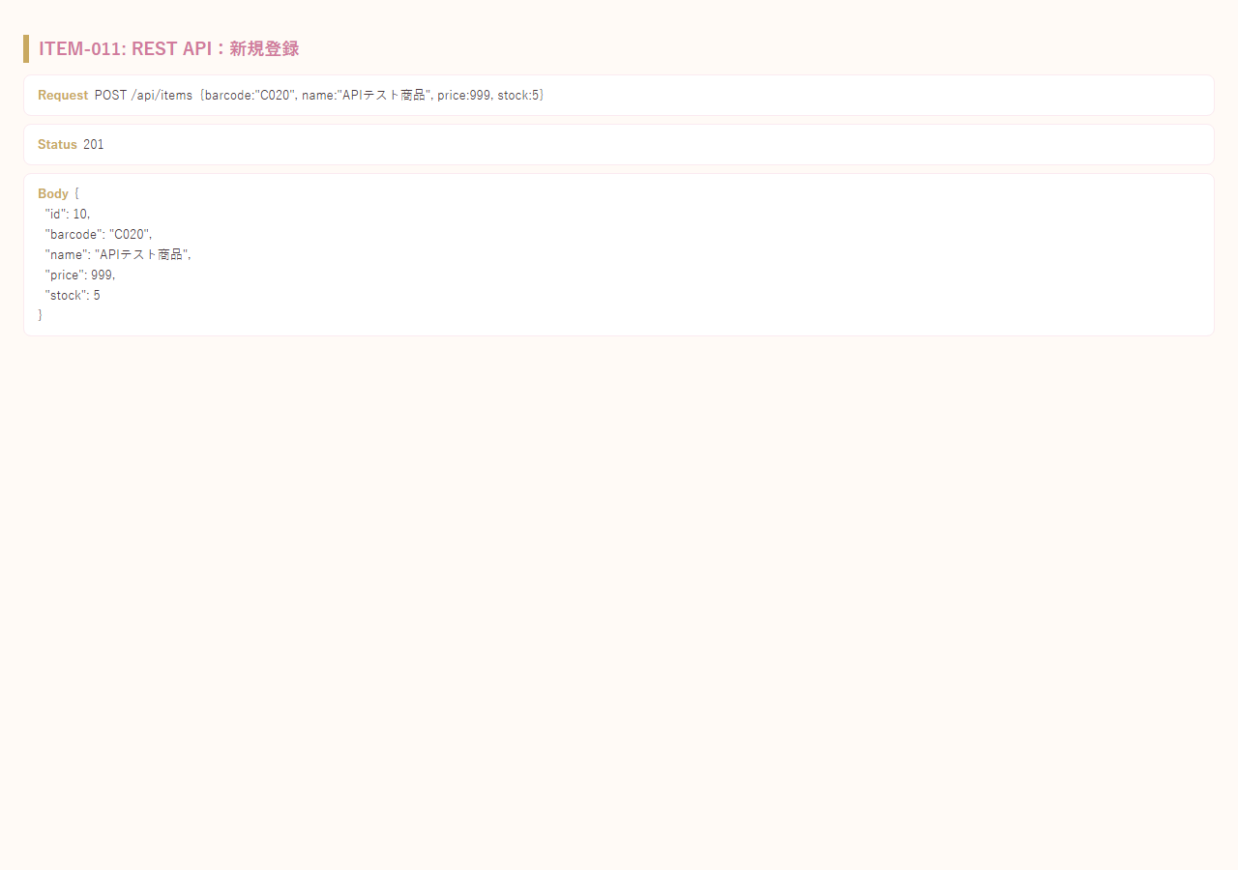
12 | ITEM-012 | REST API：更新 | OK | 2026-08-25 | Claude Code | 200 OK、更新後の内容が返ることを確認 | 
13 | ITEM-013 | REST API：削除 | OK | 2026-08-25 | Claude Code | 204 No Contentが返ることを確認 | 
14 | ITEM-014 | 存在しないIDの取得／更新／削除 | OK | 2026-08-25 | Claude Code | GET/PUT/DELETEいずれも404 Not Foundが返ることを確認 | 

レジ機能(POS)
レジ機能(POS) テスト結果エビデンス
全22件

No | テストID | テスト項目 | 結果 | 実施日 | 実施者 | 確認内容 | スクリーンショット
1 | POS-001 | クイック追加（商品コード） | OK | 2026-08-25 | Claude Code | C001をクイック追加し、カート合計が1200円になることを確認 | 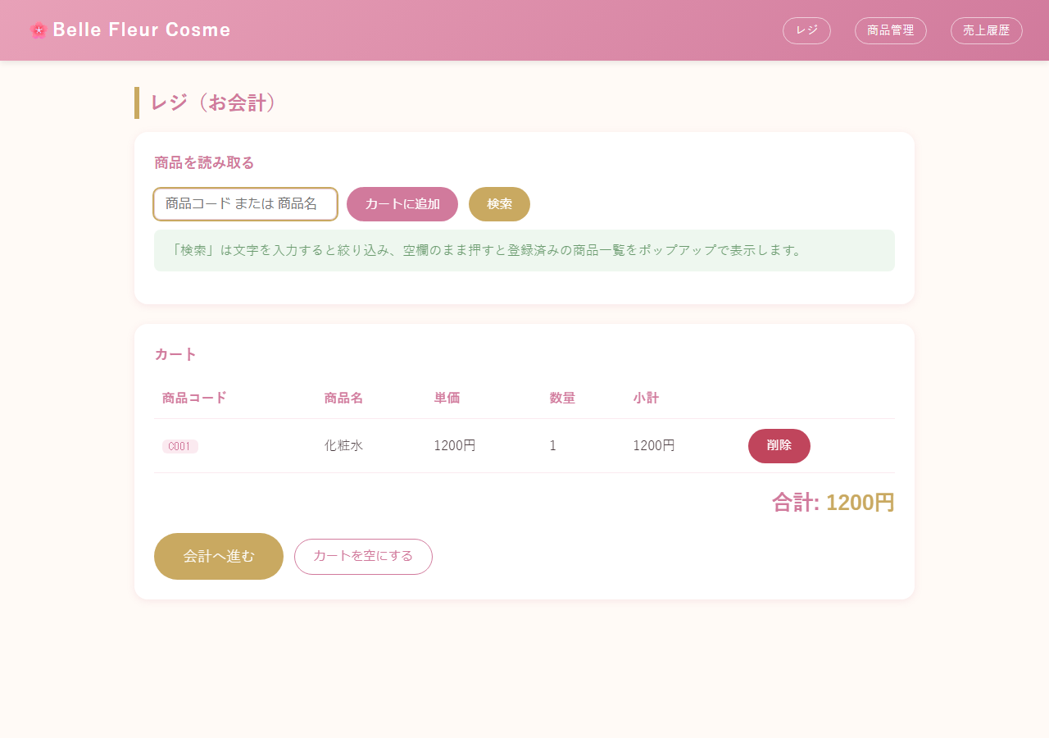
2 | POS-002 | クイック追加の数量累積 | OK | 2026-08-25 | Claude Code | 新しい行が増えず、数量が2件ぶんに加算され合計2400円になることを確認 | 
3 | POS-003 | 商品名でのクイック追加 | OK | 2026-08-25 | Claude Code | 商品名の部分一致でカートに追加されることを確認 | 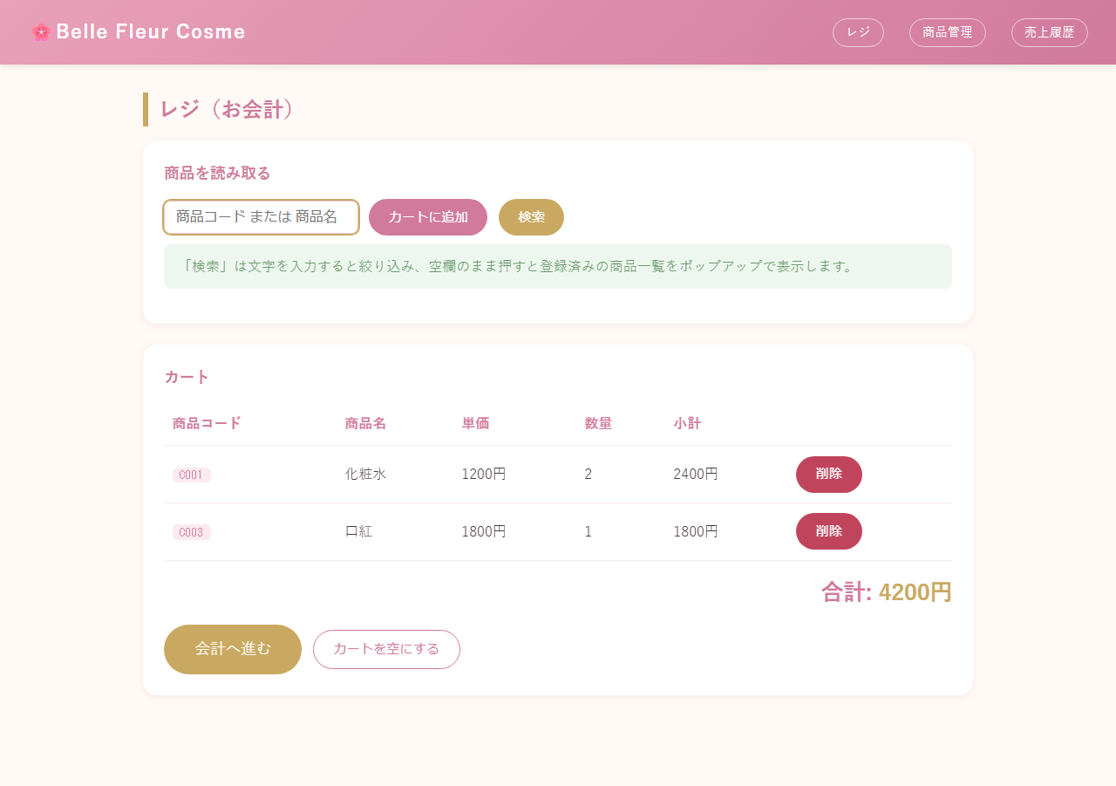
4 | POS-004 | 存在しないコードでクイック追加 | OK | 2026-08-25 | Claude Code | エラーメッセージが表示され、カート内容は変化しないことを確認 | 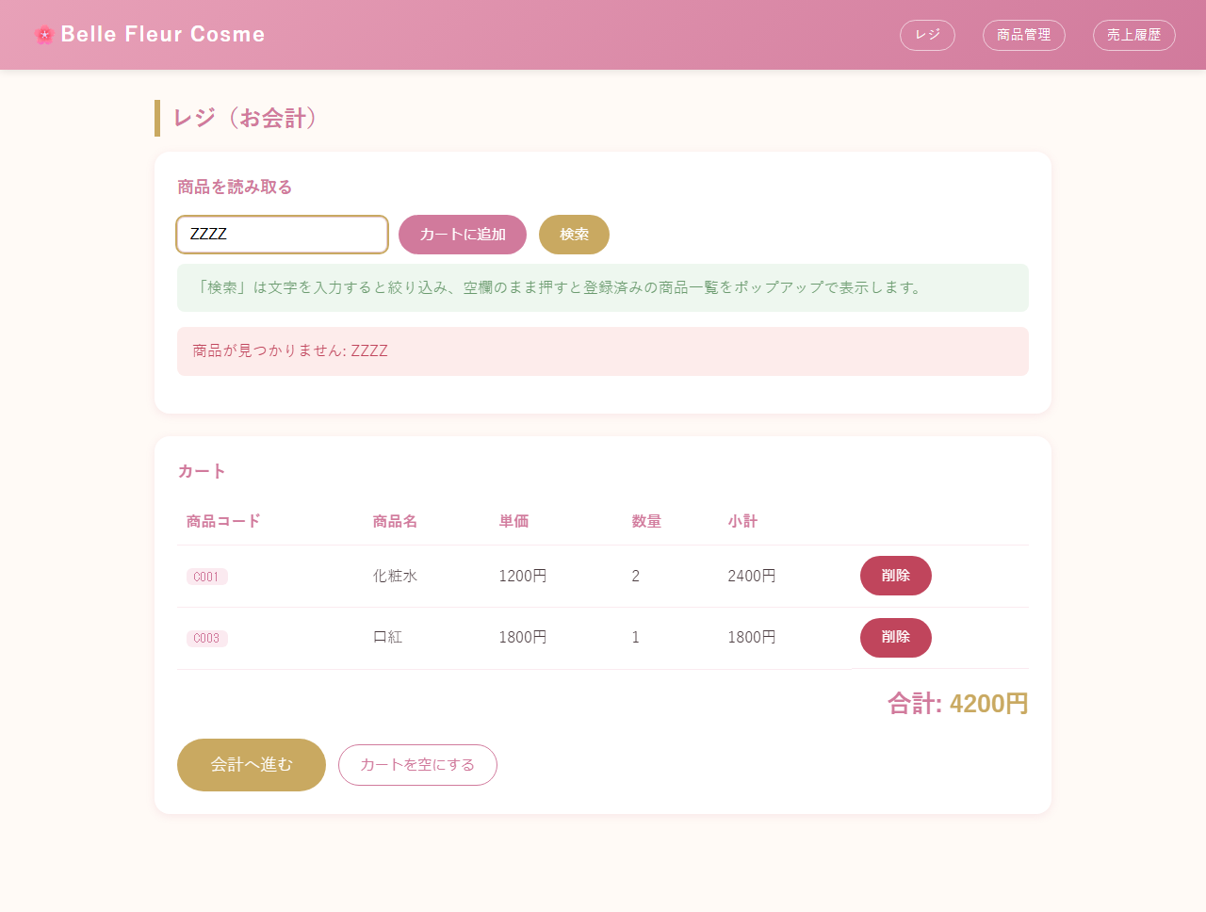
5 | POS-005 | 空欄でクイック追加 | NG | 2026-08-25 | Claude Code | テキストボックスに required 属性があり、かつ「カートに追加」ボタンに formnovalidate が無いため、空欄のまま押してもブラウザのHTML5必須チェックでブロックされ、サーバーへ送信されない。そのため仕様書記載の案内メッセージ「商品コードまたは商品名を入力してください」は実際の画面操作では表示されない（直前のPOS-004の結果が画面に残ったままとなる）。プログラム改修は未実施。 | 
6 | POS-006 | 検索（空欄）→全件ポップアップ表示 | OK | 2026-08-25 | Claude Code | 空欄検索でポップアップに登録済み全7件が表示されることを確認 | 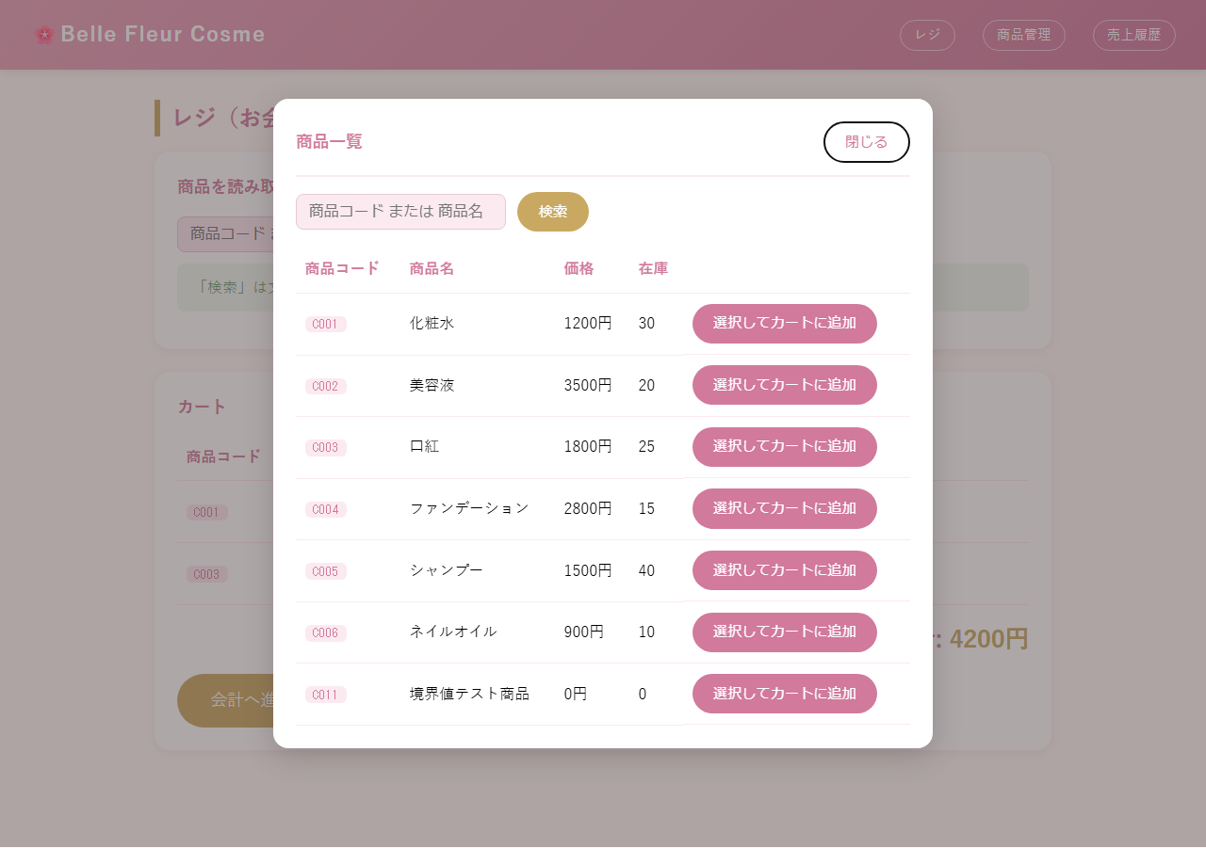
7 | POS-007 | 検索（キーワード）→絞り込み表示 | OK | 2026-08-25 | Claude Code | キーワード検索でポップアップに該当商品のみ表示されることを確認 | 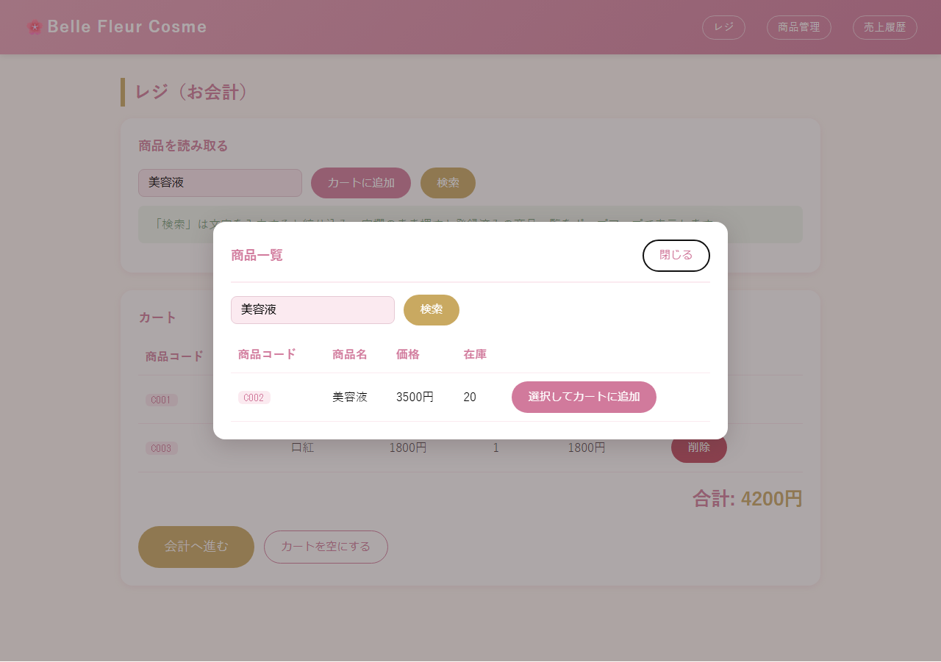
8 | POS-008 | ポップアップ内検索ボックスでの再検索 | OK | 2026-08-25 | Claude Code | ポップアップを閉じずに再検索の結果が更新されることを確認 | 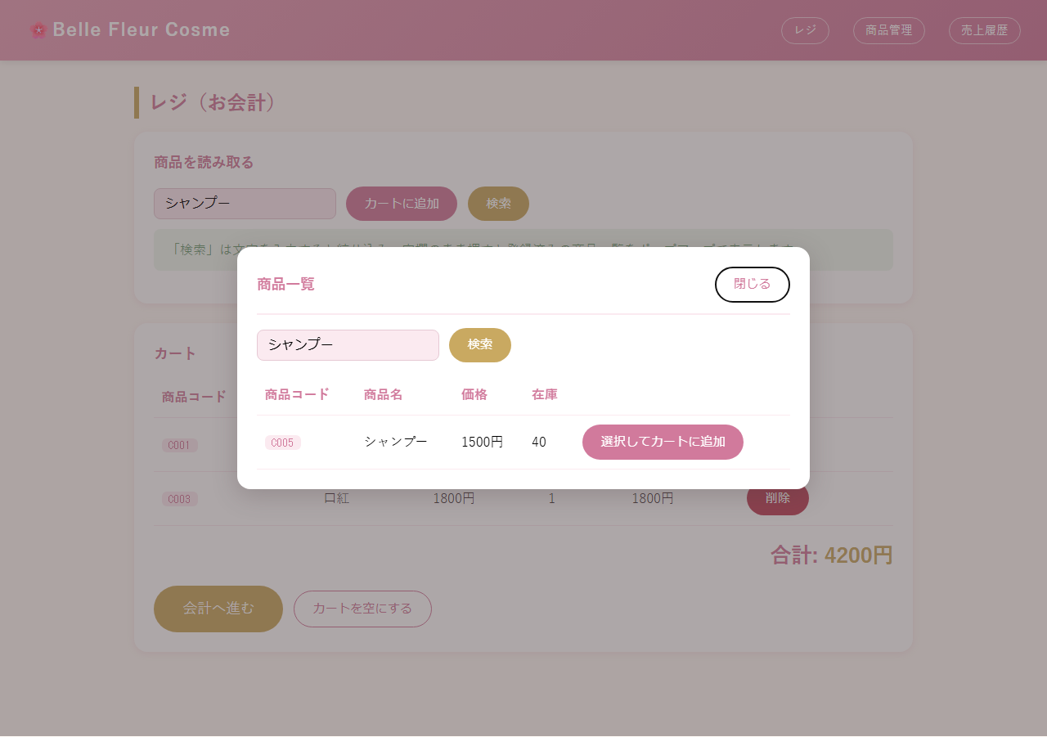
9 | POS-009 | 検索結果からカートに追加 | OK | 2026-08-25 | Claude Code | ポップアップが閉じ、選択した商品がカートに反映されることを確認 | 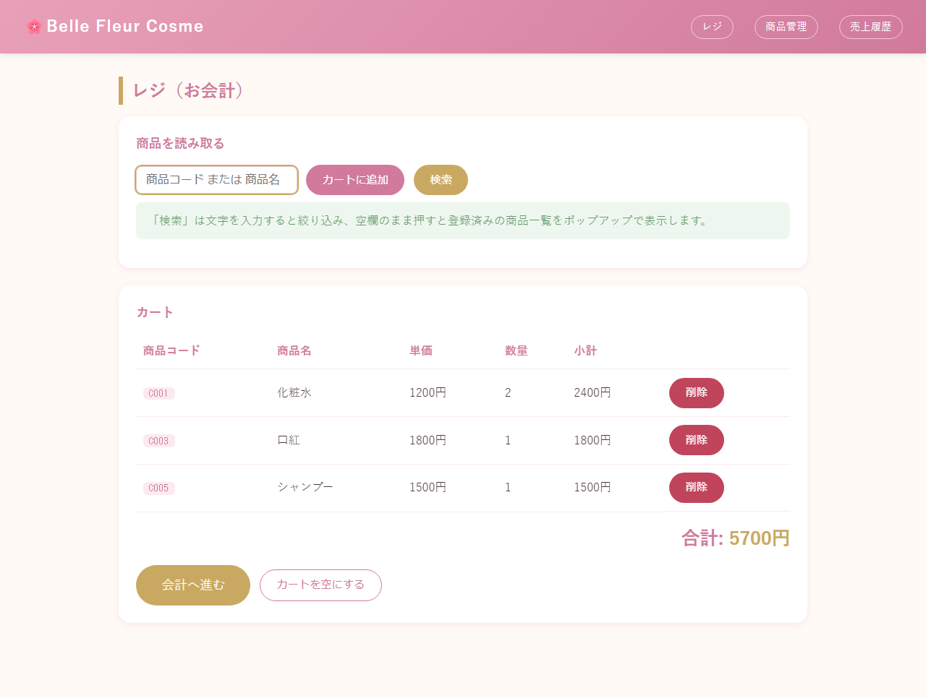
10 | POS-010 | 検索結果0件 | OK | 2026-08-25 | Claude Code | ポップアップ内に該当なしのメッセージが表示されることを確認 | 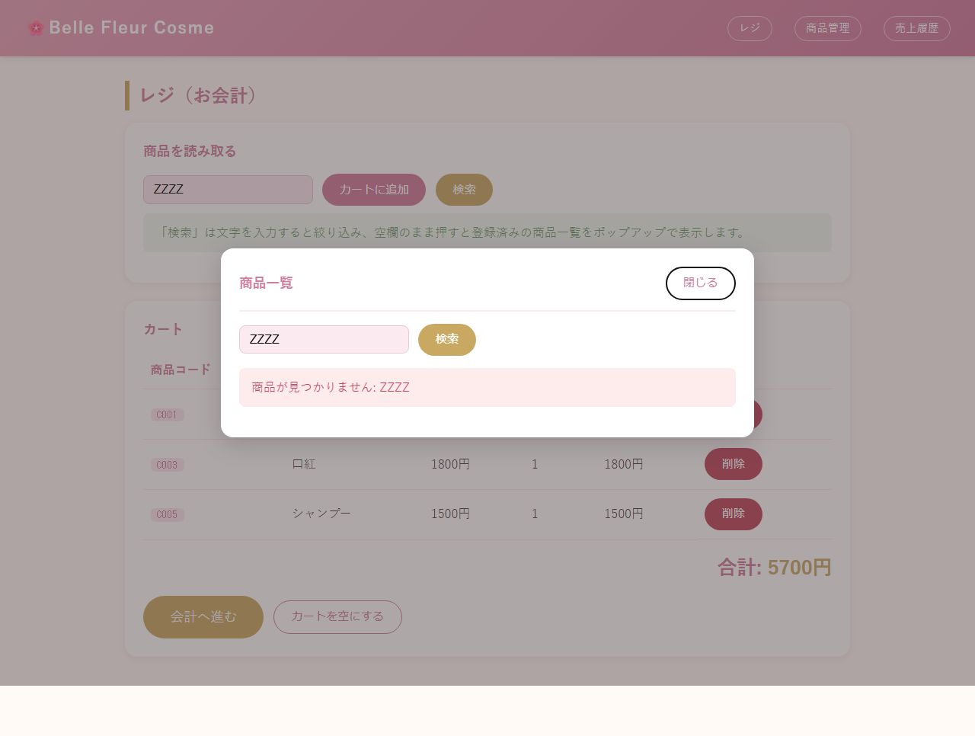
11 | POS-011 | カートから商品削除 | OK | 2026-08-25 | Claude Code | 該当行がカートから削除され、合計金額が再計算されることを確認
12 | POS-012 | カートを空にする | OK | 2026-08-25 | Claude Code | カートが空になることを確認 | 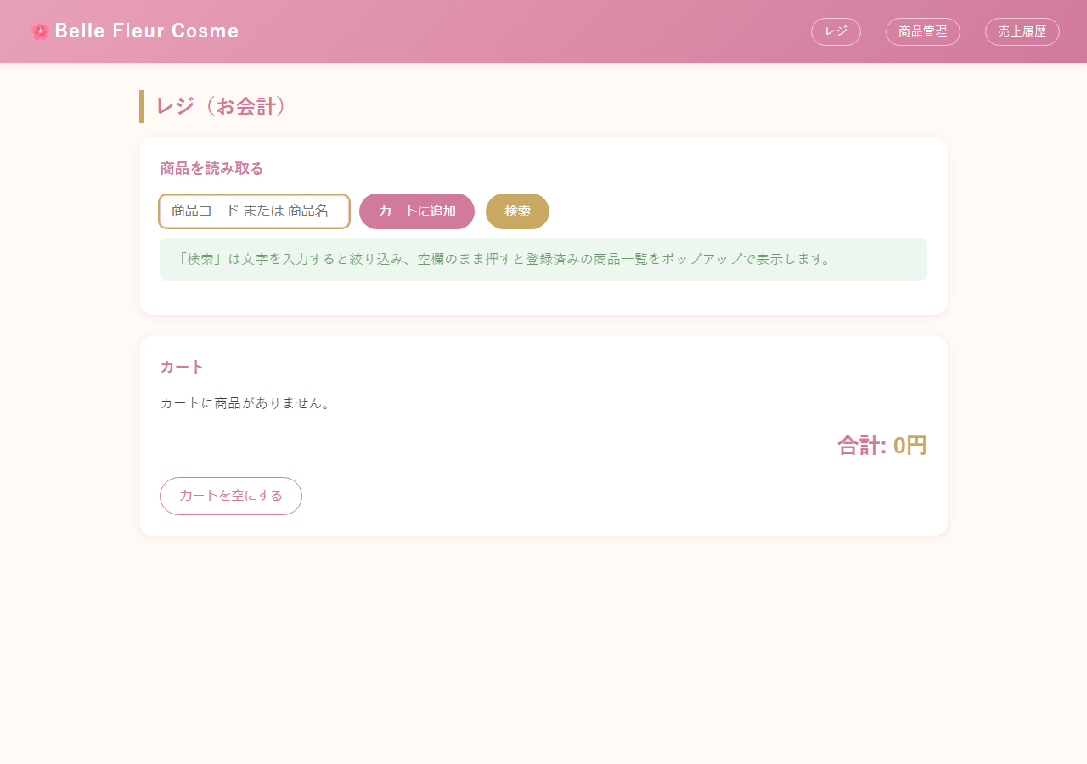
13 | POS-013 | カートが空の状態での画面表示 | OK | 2026-08-25 | Claude Code | カートが空の間は「会計へ進む」ボタンが表示されないことを確認
14 | POS-014 | 会計へ進む | OK | 2026-08-25 | Claude Code | /pos/payment に遷移し合計金額が表示されることを確認 | 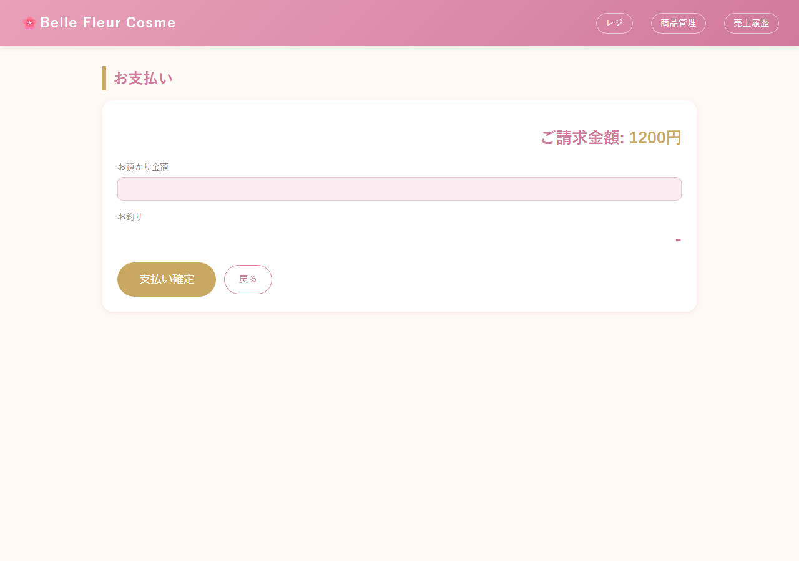
15 | POS-015 | お釣りのリアルタイム計算 | OK | 2026-08-25 | Claude Code | JavaScriptにより即座にお釣り(800円)が表示されることを確認 | 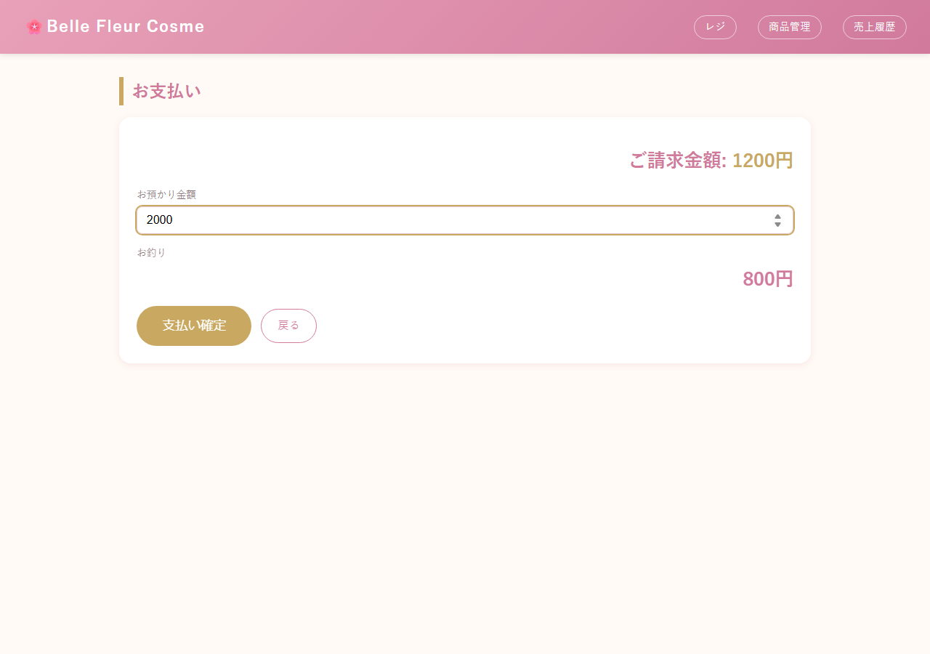
16 | POS-016 | お預かり金額が合計未満 | OK | 2026-08-25 | Claude Code | エラーメッセージが表示され支払い画面に留まることを確認 | 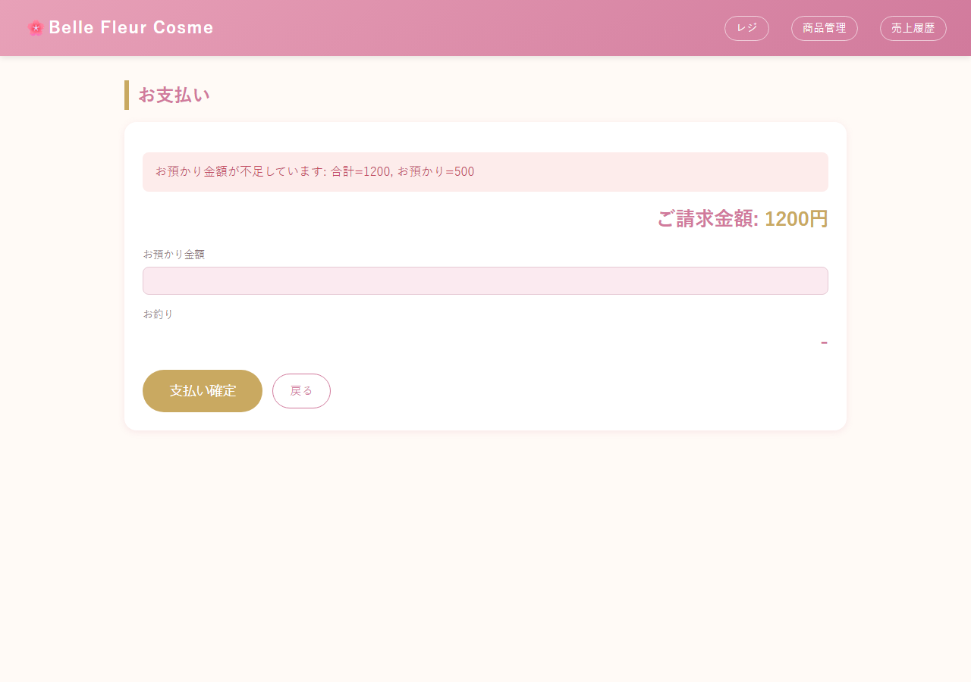
17 | POS-017 | 会計確定（単一商品） | OK | 2026-08-25 | Claude Code | 領収画面に遷移し合計1200円・お預かり2000円・お釣り800円が表示されることを確認 | 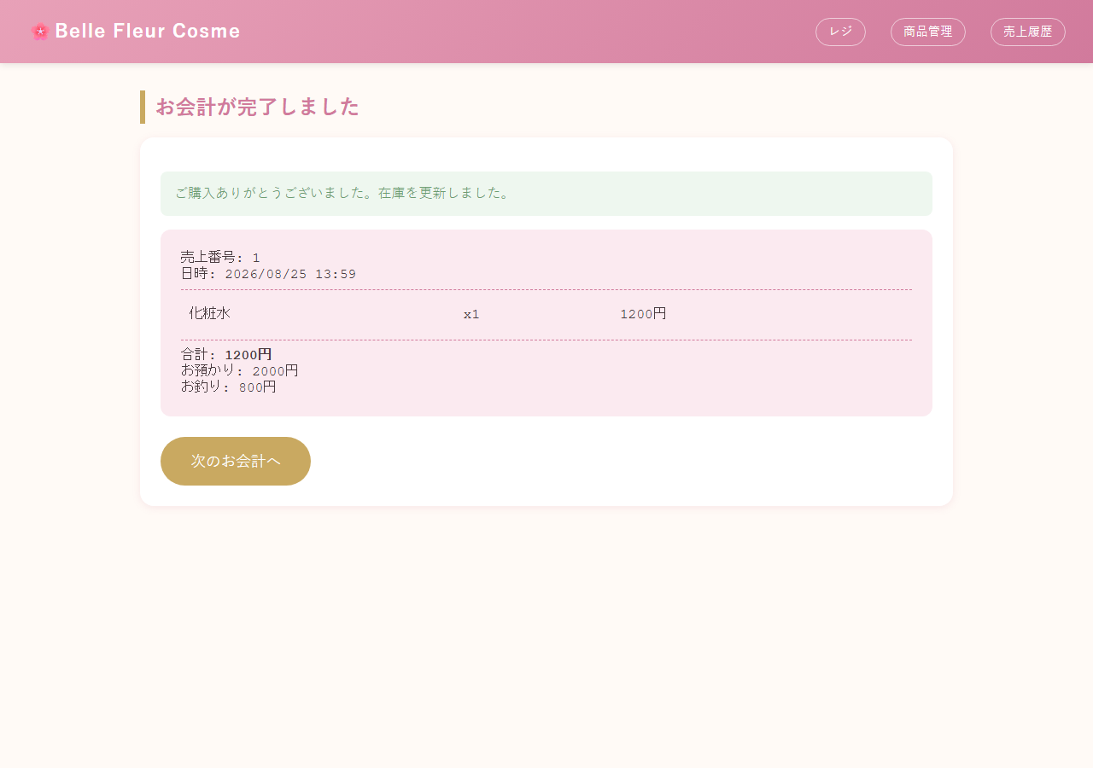
18 | POS-018 | 会計確定（複数商品・複数点） | OK | 2026-08-25 | Claude Code | 2商品(化粧水x2, 口紅x1)、合計4200円で領収画面に明細が表示されることを確認 | 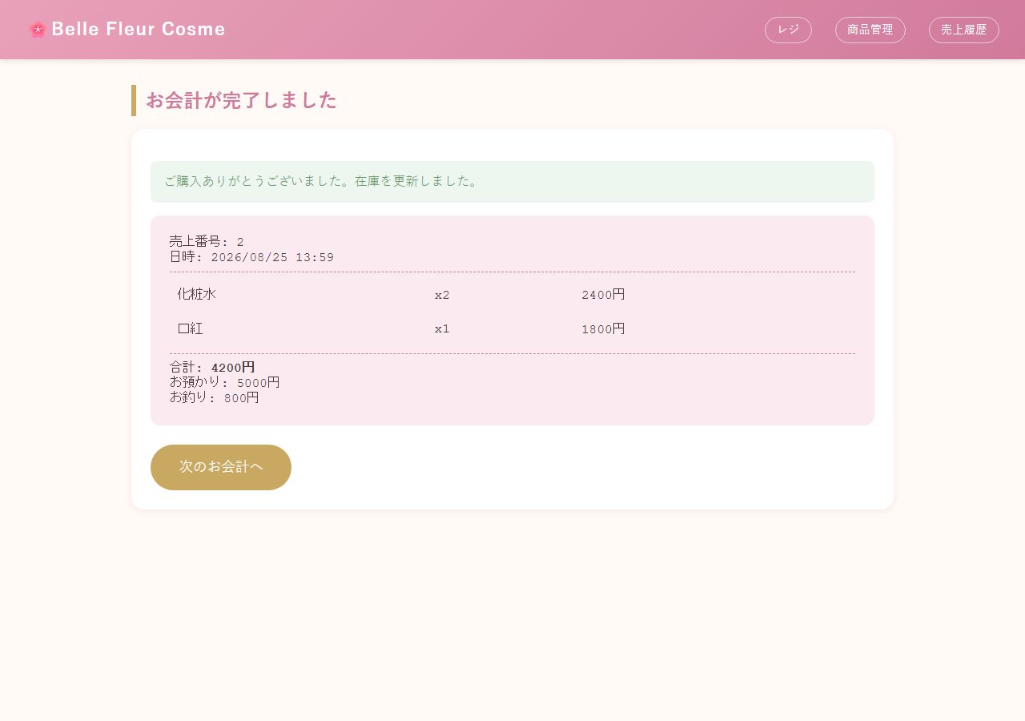
19 | POS-019 | 在庫不足での会計確定（単一商品） | OK | 2026-08-25 | Claude Code | 在庫(10)を超える数量(11)での会計時にエラーが表示され、支払い画面に留まることを確認 | 
20 | POS-020 | 複数商品中1点だけ在庫不足（ロールバック確認） | OK | 2026-08-25 | Claude Code | エラーが表示され、在庫十分だった商品(C004:15)も減算されていないことを確認（トランザクションロールバック） | 
21 | POS-022 | お預かり金額＝合計金額ちょうど | OK | 2026-08-25 | Claude Code | お預かり金額が合計と同額(3500円)の場合、お釣り0円で成立することを確認 | 
22 | POS-021 | 会計後のカートクリア | OK | 2026-08-25 | Claude Code | 会計確定後、カートが空の状態で/posに戻ることを確認

売上履歴機能
売上履歴機能 テスト結果エビデンス
全3件

No | テストID | テスト項目 | 結果 | 実施日 | 実施者 | 確認内容 | スクリーンショット
1 | SALES-002 | 売上0件時の表示 | OK | 2026-08-25 | Claude Code | 会計を1件も行っていない状態で空状態のメッセージが表示されることを確認 | 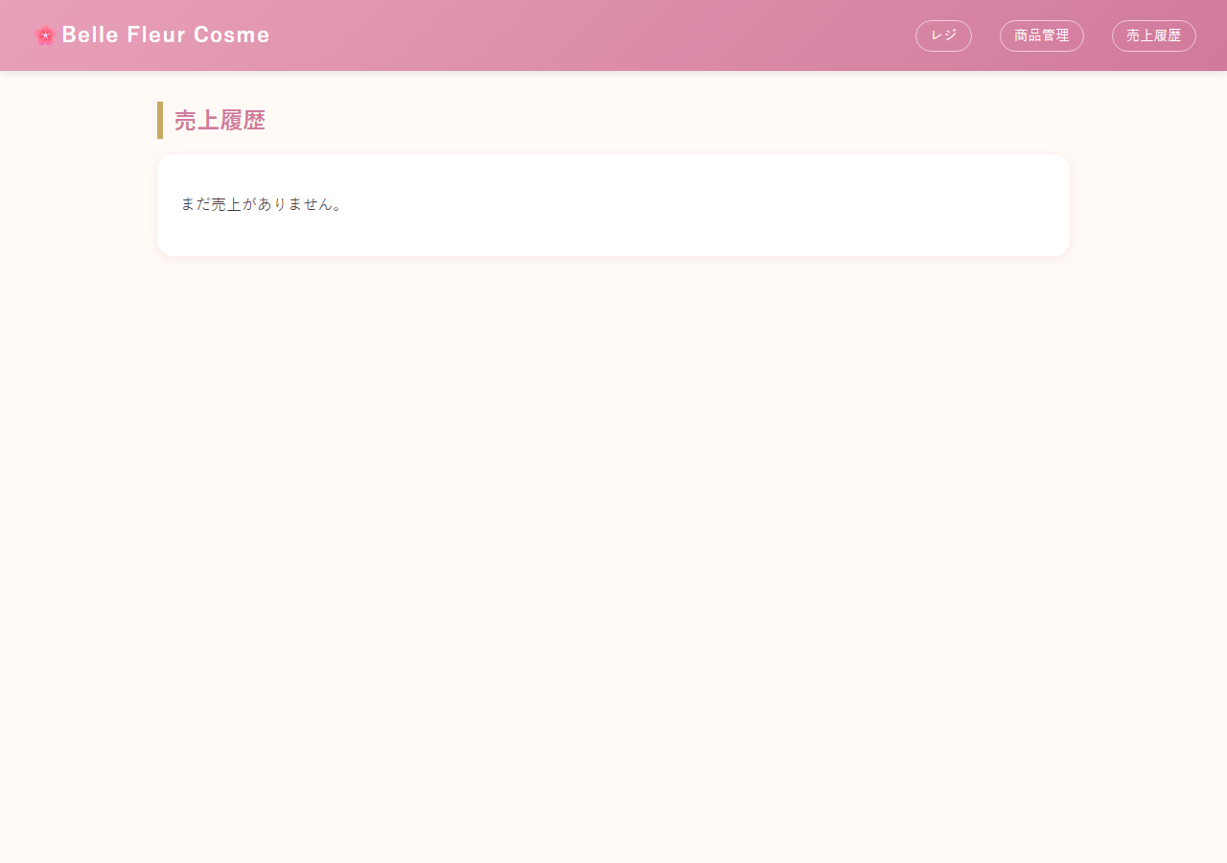
2 | SALES-001 | 売上履歴一覧表示 | OK | 2026-08-25 | Claude Code | 過去3回の会計が日時・点数・合計・お預かり・お釣りとともに一覧表示されることを確認 | 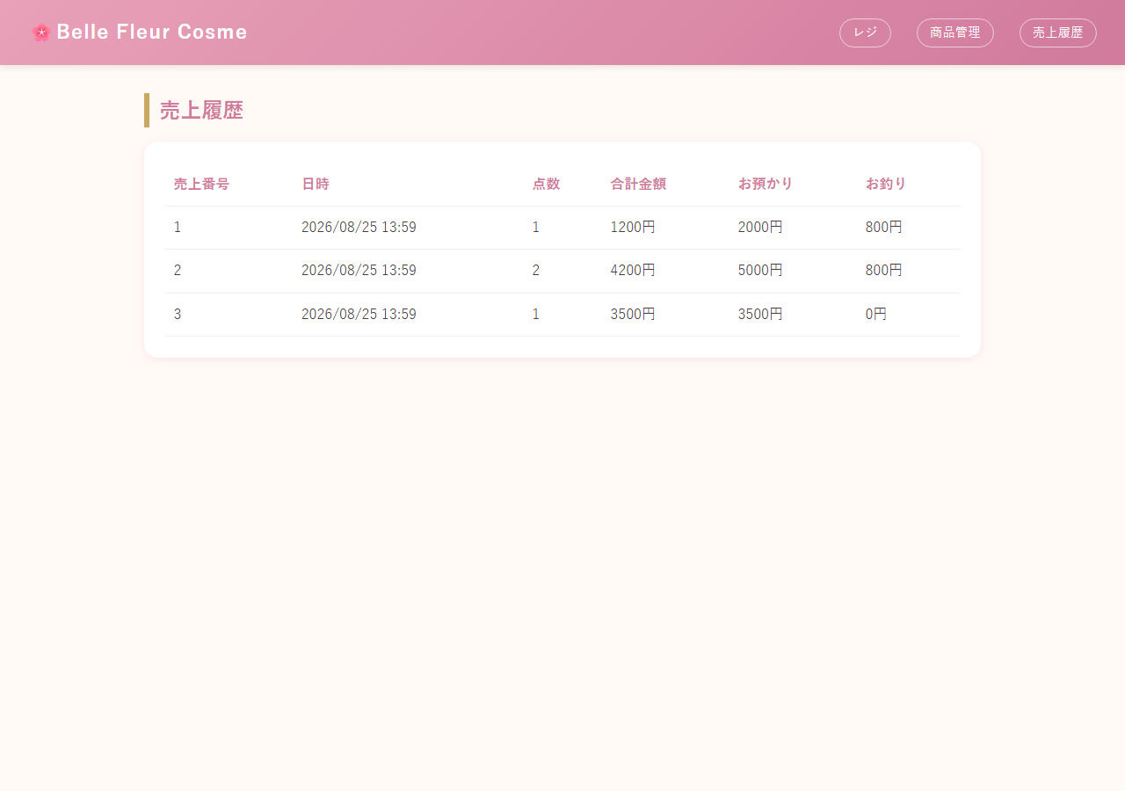
3 | SALES-003 | 複数回会計後の件数・内容確認 | OK | 2026-08-25 | Claude Code | 3件表示され、各行の合計金額(1200円/4200円/3500円)が実際の会計内容と一致することを確認

DB整合性
DB整合性 テスト結果エビデンス
全9件

No | テストID | テスト項目 | 結果 | 実施日 | 実施者 | 確認内容 | スクリーンショット
1 | DB-001 | 初期データ投入確認 | OK | 2026-08-25 | Claude Code | data.sqlの6商品(C001〜C006)がITEMテーブルに登録されていることを確認 | 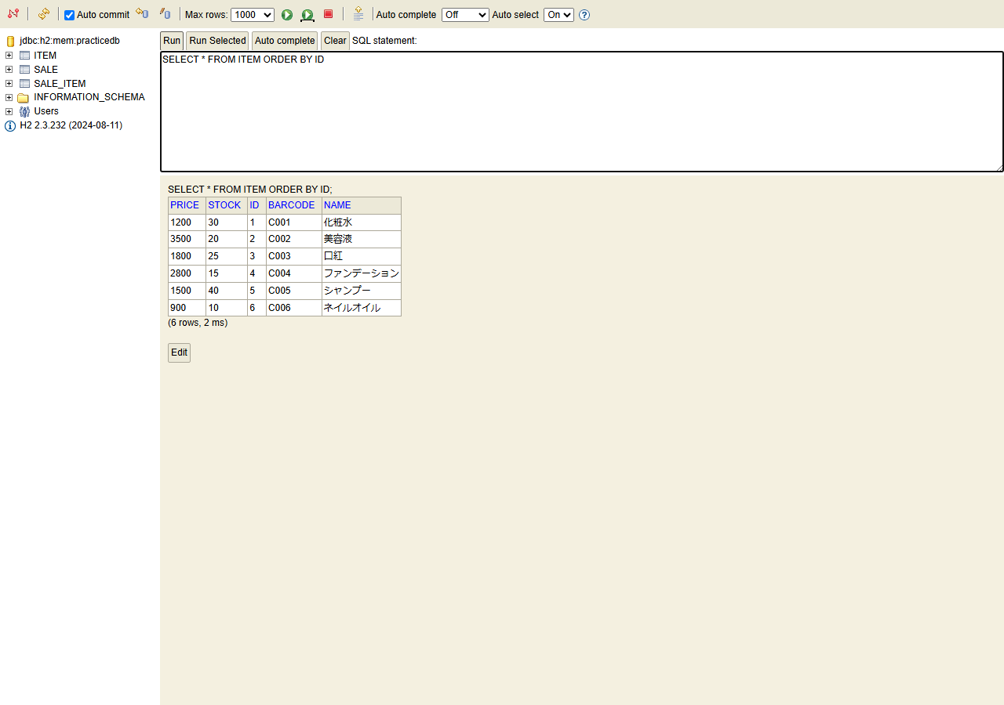
2 | DB-003 | テーブルスキーマ確認 | OK | 2026-08-25 | Claude Code | H2コンソールのテーブルツリーに ITEM/SALE/SALE_ITEM の3テーブルが表示されていることを確認
3 | DB-004 | 外部キー制約の確認（SALE_ITEM→SALE） | OK | 2026-08-25 | Claude Code | SALE_ITEM.SALE_ID にSALEへの外部キー制約(REFERENTIAL constraint)が存在することを確認 | 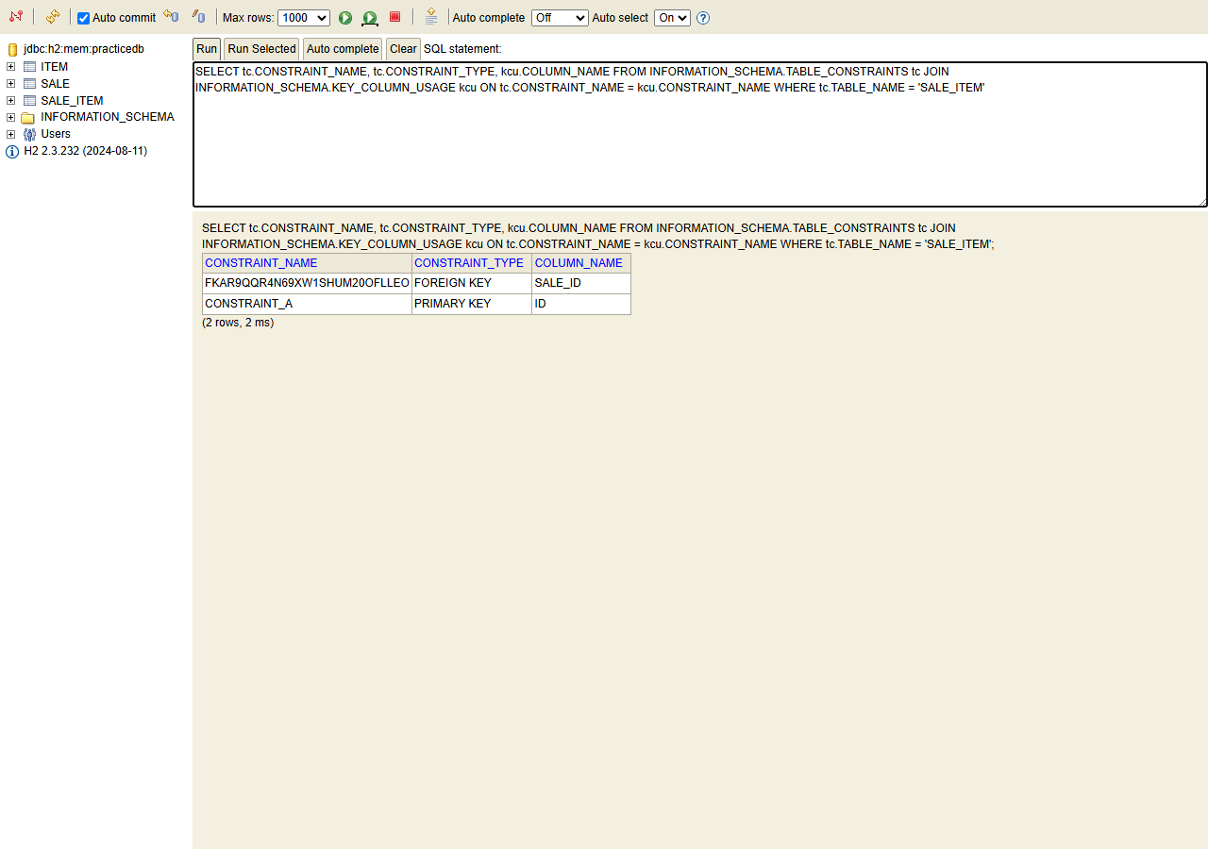
4 | DB-005 | item_id にFK制約が無いことの確認 | OK | 2026-08-25 | Claude Code | 同じ結果セットに ITEM_ID を参照する外部キー制約が存在しないことを確認（スナップショット設計どおり）
5 | DB-007 | 在庫更新の即時反映確認 | OK | 2026-08-25 | Claude Code | 会計直後にITEM.stockが30→29へ正しく減算されていることを確認 | 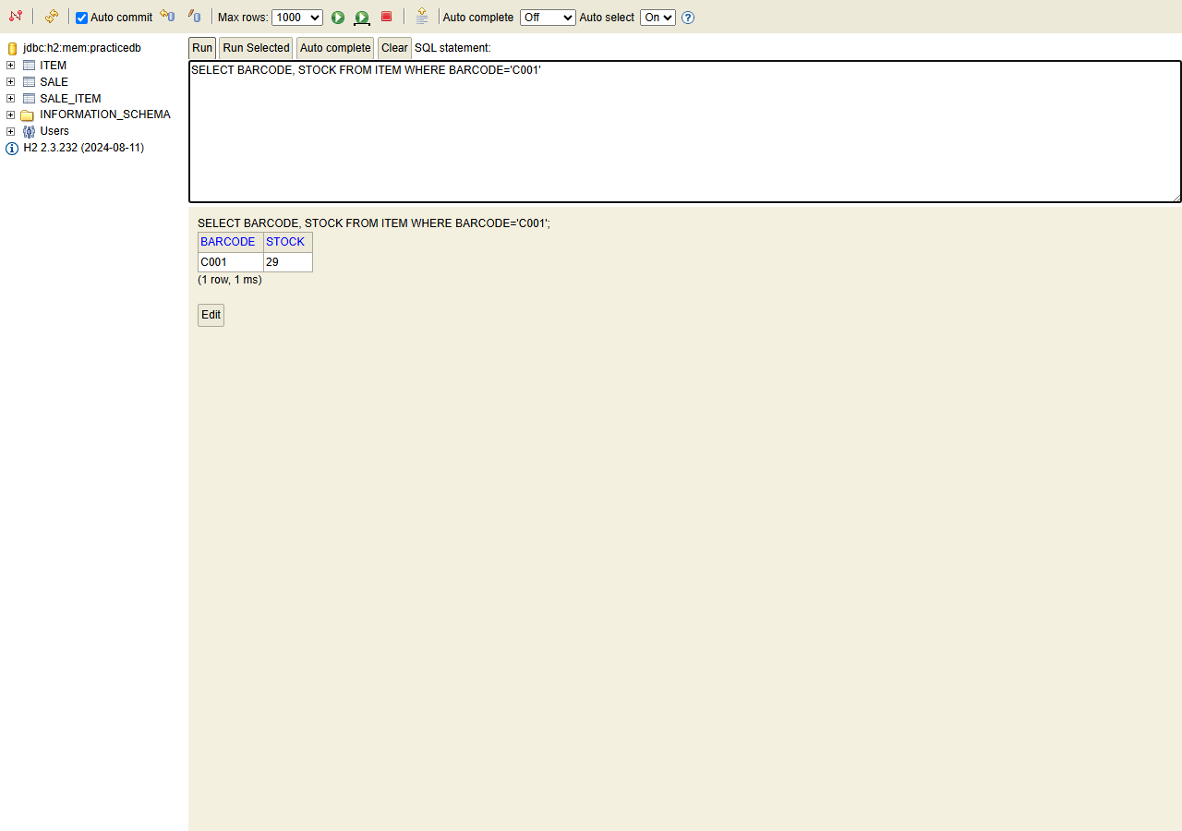
6 | DB-008 | ロールバック確認（在庫不足時） | OK | 2026-08-25 | Claude Code | SALEテーブルの件数、および商品Aの在庫がいずれも変化していないことを確認（POS-020と同一シナリオ） | 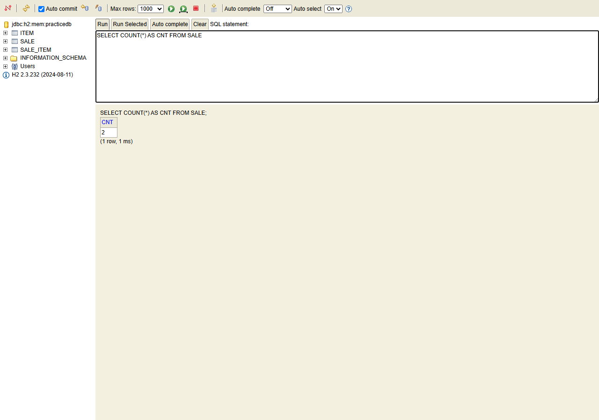
7 | DB-006 | 売上明細のスナップショット確認 | OK | 2026-08-25 | Claude Code | 商品の価格を1200円→9999円に変更した後も、過去のSALE_ITEM.unit_priceは1200円のまま保持されていることを確認 | 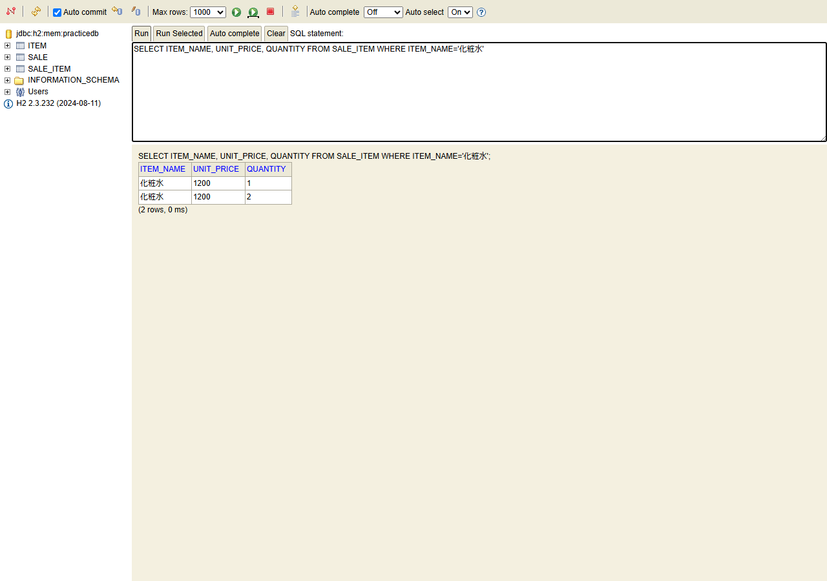
8 | DB-009 | 商品コード一意制約の確認 | OK | 2026-08-25 | Claude Code | H2コンソールから同じbarcode(C001)を直接INSERTすると、一意インデックス違反(Unique index or primary key violation)でエラーとなり登録が拒否されることを確認 | 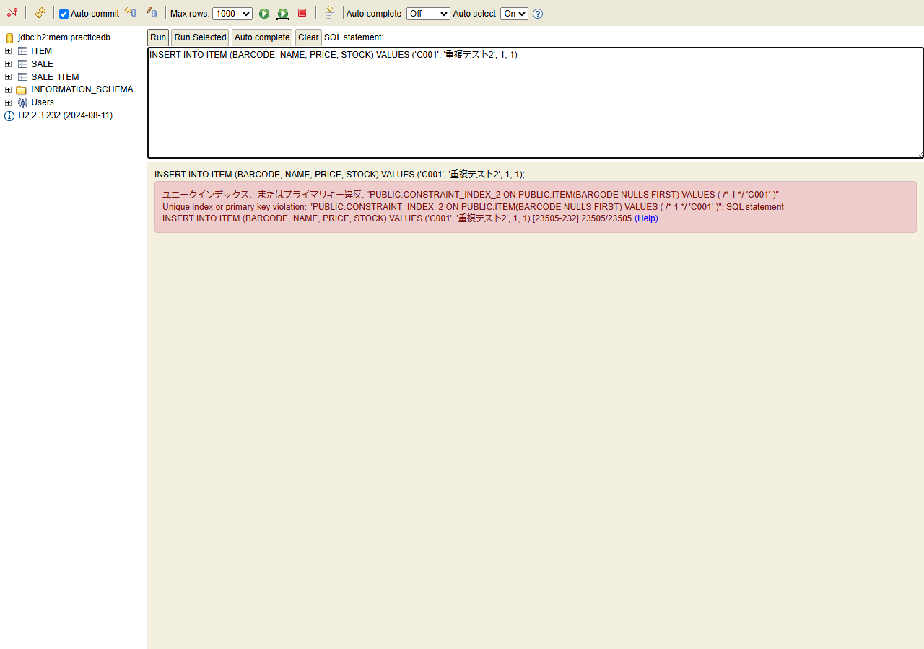
9 | DB-002 | インメモリ特性の確認（再起動でリセット） | OK | 2026-08-25 | Claude Code | アプリを再起動した結果、追加/変更した商品(C011追加、C001価格変更等)や売上履歴が消え、ITEMテーブルがdata.sqlの初期6件(価格も含め初期値)に戻っていることを確認 | 

